49
Cuadro 49. DENUNCIAS AMBIENTALES EN LA REPÚBLICA, SEGÚN TIPO DE INFRACCIÓN: AÑOS 2016-20

Tipo de infracción | Denuncias ambientales
 | 2016 | Porcentaje | 2017 | Porcentaje | 2018 | Porcentaje | 2019 | Porcentaje | 2020 (P) | Porcentaje

TOTAL | 358 | 100.0 | 396 | 100.0 | 303 | 100.0 | 550 | 100.0 | 948 | 100.0
Caza | 7 | 2.0 | 9 | 2.3 | 5 | 1.7 | 12 | 2.2 | 14 | 1.5
Contaminación del aire | 8 | 2.2 | 12 | 3.0 | 14 | 4.6 | 22 | 4.0 | 86 | 9.1
Contaminación de playas | 3 | 0.8 | 4 | 1.0 | 4 | 1.3 | 3 | 0.5 | 5 | 0.5
Contaminación por vertimiento de aguas
servidas | 27 | 7.5 | 37 | 9.3 | 26 | 8.6 | 41 | 7.5 | 50 | 5.3
Contaminación de recursos hídricos | 88 | 24.6 | 78 | 19.7 | 76 | 25.1 | 105 | 19.1 | 156 | 16.5
Contaminación de suelo | 5 | 1.4 | 4 | 1.0 | 3 | 1.0 | 6 | 1.1 | 8 | 0.8
Destrucción de fauna | 19 | 5.3 | 16 | 4.0 | 11 | 3.6 | 26 | 4.7 | 21 | 2.2
Destrucción de mangle | 2 | 0.6 | 7 | 1.8 | 5 | 1.7 | 7 | 1.3 | 9 | 0.9
Disputa del uso del recurso hídrico | 2 | 0.6 | 1 | 0.3 | 3 | 1.0 | 1 | 0.2 | - | -
Extracción de arena y cascajo | 8 | 2.2 | 15 | 3.8 | 5 | 1.7 | 7 | 1.3 | 10 | 1.1
Incumplimiento de Estudios de Impacto Am-
biental (EIA) y seguimiento de PAMAS | 15 | 4.2 | 17 | 4.3 | 28 | 9.2 | 23 | 4.2 | 18 | 1.9
Invasión en áreas protegidas y no protegidas | 6 | 1.7 | 4 | 1.0 | 4 | 1.3 | 3 | 0.5 | 5 | 0.5
Relleno y obstrucción de recursos hídricos | 11 | 3.1 | 5 | 1.3 | 6 | 2.0 | 5 | 0.9 | 4 | 0.4
Roza, quema y socuela | 14 | 3.9 | 6 | 1.5 | 12 | 4.0 | 104 | 18.9 | 305 | 32.2
Ruido | - | - | 7 | 1.8 | 4 | 1.3 | 1 | 0.2 | 1 | 0.1
Movimiento ilegal de tierra | 7 | 2.0 | 5 | 1.3 | - | - | 9 | 1.6 | 4 | 0.4
Tala | 105 | 29.3 | 105 | 26.5 | 65 | 21.5 | 123 | 22.4 | 219 | 23.1
Tráfico ilegal de madera | 1 | 0.3 | - | - | 5 | 1.7 | 1 | 0.2 | 2 | 0.2
Otras | 30 | 8.4 | 64 | 16.2 | 27 | 8.9 | 51 | 9.3 | 31 | 3.3

- Cantidad nula o cero.
(P) Cifras preliminares.
Fuente: Oficina de Asesoría Legal. Ministerio de Ambiente (MIAMBIENTE).

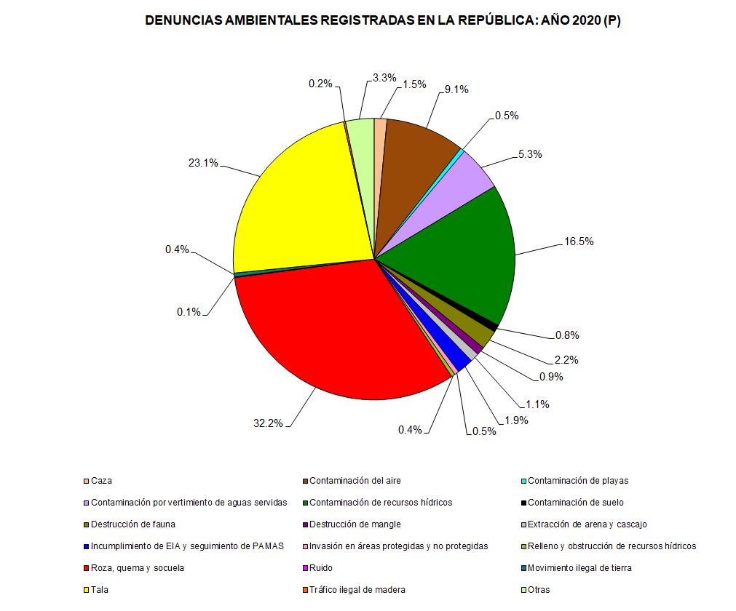

 |  |  |  |  | 948 | 100.0
 |  |  |  | Caza | 14 | 1.5
 |  |  |  | Contaminación del aire | 86 | 9.1
 |  |  |  | Contaminación de playas | 5 | 0.5
 |  |  |  | Contaminación por vertimiento de aguas servidas | 50 | 5.3
 |  |  |  | Contaminación de recursos hídricos | 156 | 16.5
 |  |  |  | Contaminación de suelo | 8 | 0.8
 |  |  |  | Destrucción de fauna | 21 | 2.2
 |  |  |  | Destrucción de mangle | 9 | 0.9
 |  |  |  | Extracción de arena y cascajo | 10 | 1.1
 |  |  |  | Incumplimiento de EIA y seguimiento de PAMAS | 18 | 1.9
 |  |  |  | Invasión en áreas protegidas y no protegidas | 5 | 0.5
 |  |  |  | Relleno y obstrucción de recursos hídricos | 4 | 0.4
 |  |  |  | Roza, quema y socuela | 305 | 32.2
 |  |  |  | Ruido | 1 | 0.1
 |  |  |  | Movimiento ilegal de tierra | 4 | 0.4
 |  |  |  | Tala | 219 | 23.1
 |  |  |  | Tráfico ilegal de madera | 2 | 0.2
 |  |  |  | Otras | 31 | 3.3

